상품제안서
[양키캔들] 카밴트 스틱(4개입) | 상품코드: F17453

 |  |  |  |  |  |  | 02-412-0044 | www.easy1.co.kr
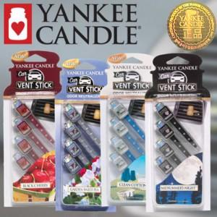

【상세/제작정보】

【인쇄/포장옵션】 | 스티커 / 포장불가능

【공급단가】 | 수량 | 100~ | 300~ | 500~ | 1,000~ | 3,000~
*VAT별도 | 단가 | 5,460원 | 5,260원 | 5,060원 | 4,860원 | 4,730원

【상품 URL】 | http://www.easy1.co.kr/src/goods_detail.php?gdno=17453

